Ranking de reações
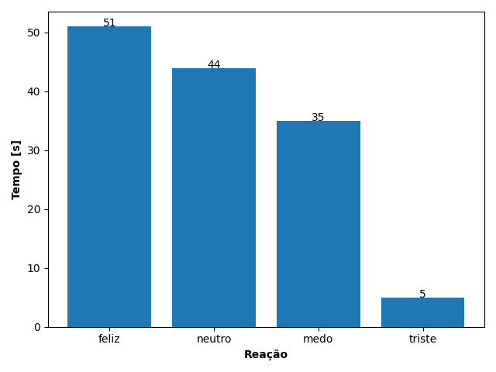
REAÇÃO | TEMPO [s]
feliz | 51
neutro | 44
medo | 35
triste | 5

